2FN
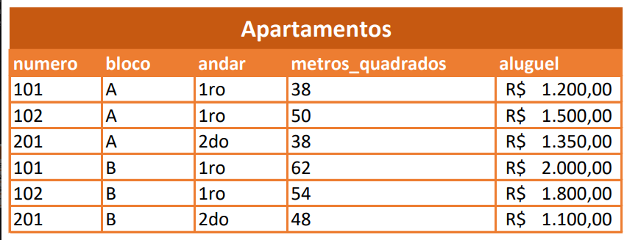

valores atomicos
não pode ter duplicados | não pode ter dependencia parcial

primary_key | PK | composta | numero, bloco

2FN
numero | andar |  | numero | bloco | metros_quadrados | aluguel
101 | 1ro |  | 101 | A | 38 | 1200
102 | 1ro |  | 102 | A | 50 | 1500
201 | 2do |  | 201 | A | 38 | 1350
 |  |  | 101 | B | 62 | 2000
 |  |  | 102 | B | 54 | 1800
 |  |  | 201 | B | 58 | 1100

 |  |  | numero | bloco | aluguel
 |  |  | 101 | A | 1200
 |  |  | 102 | A | 1500
 |  |  | 201 | A | 1350
 |  |  | 101 | B | 2000
 |  |  | 102 | B | 1800
 |  |  | 201 | B | 1100

3FN
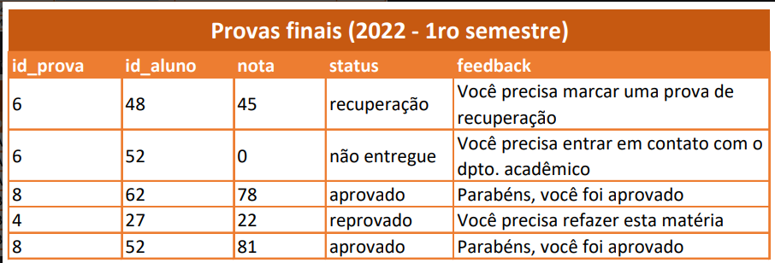

id_prova | id_aluno | nota | status |  | id_prova | id_aluno | feedback
6 | 48 | 45 | recuperacao |  | 6 | 48 | vc precisa marcar uma prova de recuperacao
6 | 52 | 0 | não entregue |  | 6 | 52 | vc precisa entrar em contato com o dpto academico
8 | 62 | 78 | aprovado |  | 8 | 62 | parabens vc é lindo
4 | 27 | 22 | reprovado |  | 4 | 27 | vc precisa comer mais verduras
8 | 52 | 81 | aprovado |  | 8 | 52 | parabens vc foi aprovado

id_prova | id_aluno | id_status | nota |  | id_status | status | feedback
6 | 48 | 1 | 45 |  | 1 | recuperacao | vc precisa marcar uma prova de recuperacao
6 | 52 | 2 | 0 |  | 2 | não entregue | vc precisa entrar em contato com o dpto academico
8 | 62 | 3 | 78 |  | 3 | aprovado | parabens vc é lindo
4 | 27 | 4 | 22 |  | 4 | reprovado | vc precisa comer mais verduras
8 | 52 | 5 | 81 |  | 5 | aprovado | parabens vc foi aprovado

id_prova | id_aluno | nota |  | id_prova | id_aluno | status | feedback
6 | 48 | 45 |  | 6 | 48 | recuperacao | vc precisa marcar uma prova de recuperacao
6 | 52 | 0 |  | 6 | 52 | não entregue | vc precisa entrar em contato com o dpto academico
8 | 62 | 78 |  | 8 | 62 | aprovado | parabens vc é lindo
4 | 27 | 22 |  | 4 | 27 | reprovado | vc precisa comer mais verduras
8 | 52 | 81 |  | 8 | 52 | aprovado | parabens vc foi aprovado

